상품제안서
유니영 미니캣 USB 미니가습기 | 상품코드: F22693

 |  |  |  |  |  |  | 02-412-0044 | www.easy1.co.kr
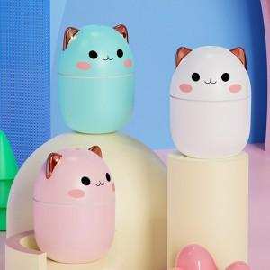

【상세/제작정보】 | 3가지 색상으로 즐기는 일상의 특별한 가습기

【인쇄/포장옵션】 | 레이저 / 포장지포장

【공급단가】 | 수량 | 100~ | 300~ | 500~ | 1,000~ | 3,000~
*VAT별도 | 단가 | 7,980원 | 7,690원 | 7,410원 | 7,120원 | 6,840원

【상품 URL】 | https://dev.easy1.co.kr:443/src/goods_detail.php?gdno=22693

